关系图
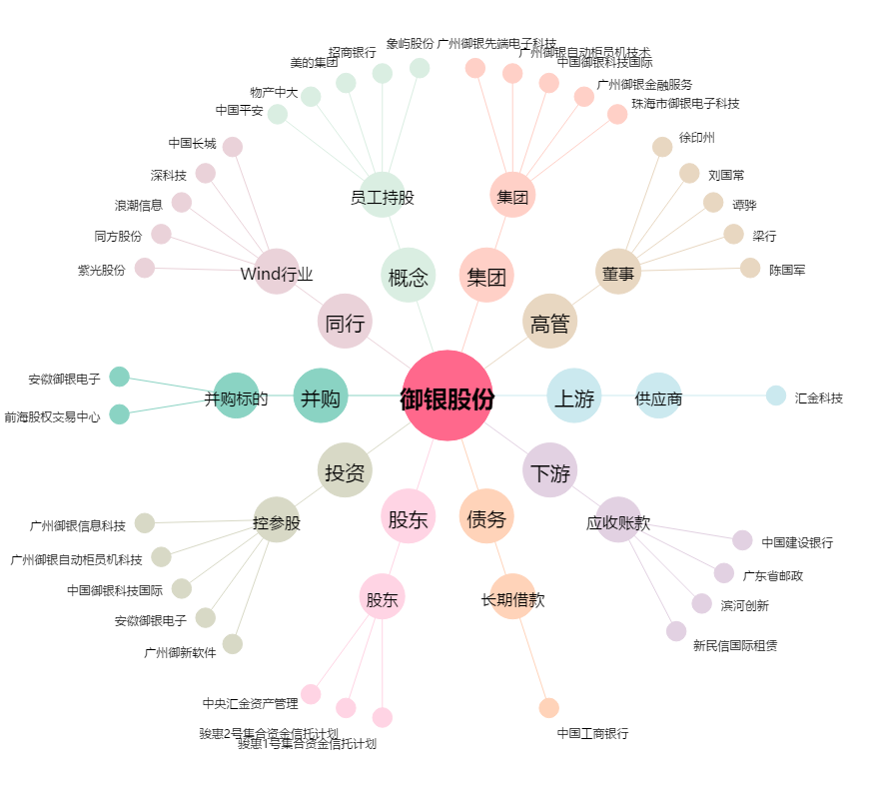
御银股份[002177.SZ] - 关系概览图

